Sheet1
メイン仕様

 | 画面スクショ
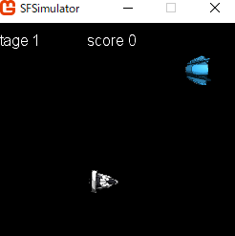
⓵

③」

②

 | 画面個別仕様
 | ⓵ ゲームプレイ中のスコア
 | ② 実機キャラクターの表示。操作の仕様を確認
 | ③ 敵キャラクター、敵キャラクターの仕様を確認

 | 実機キャラクターの仕様
 | 上下左右ボタン | 自分の操作キャラクターを動かす
 | エンターボタン | レーザーを出力

 | 敵キャラクターロジック

 | 100フレームに１回出現する
 | 移動ロジックに従って、上下に座標を移動する

